Sheet3
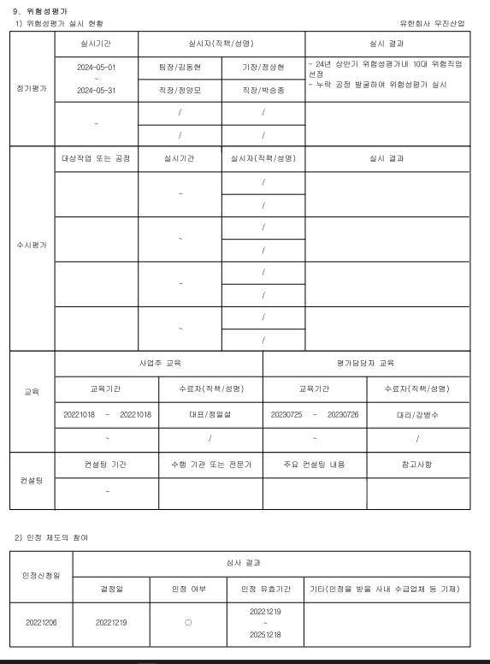

* 아래쪽 날짜 표시도 실시기간의 날짜처럼 표기 수정해주세요.

